Sheet1
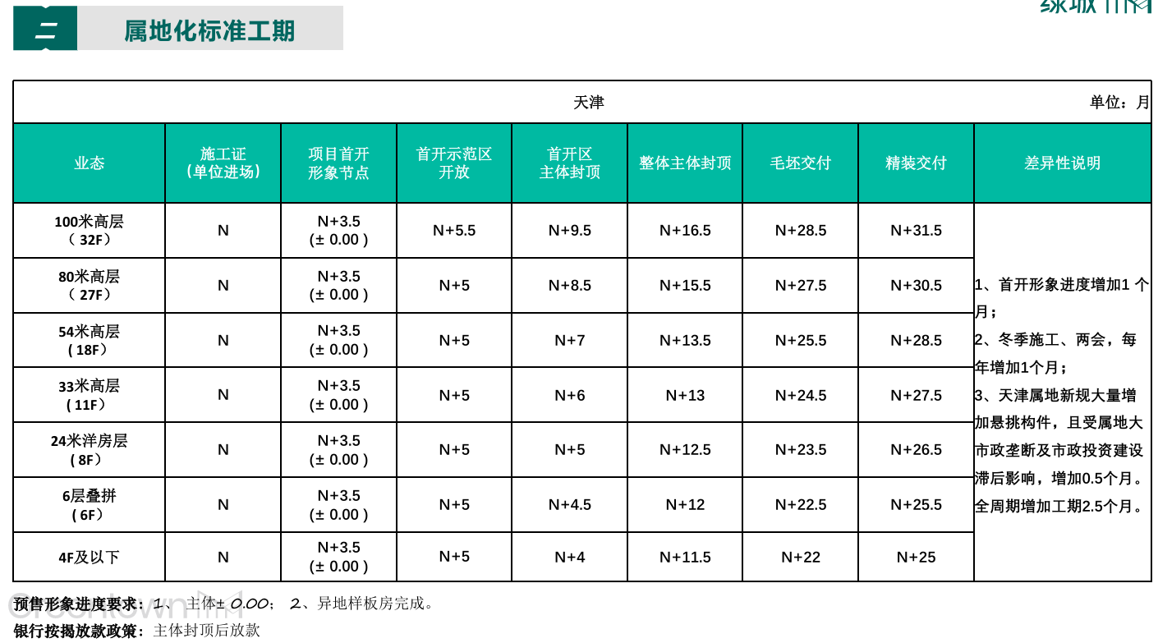

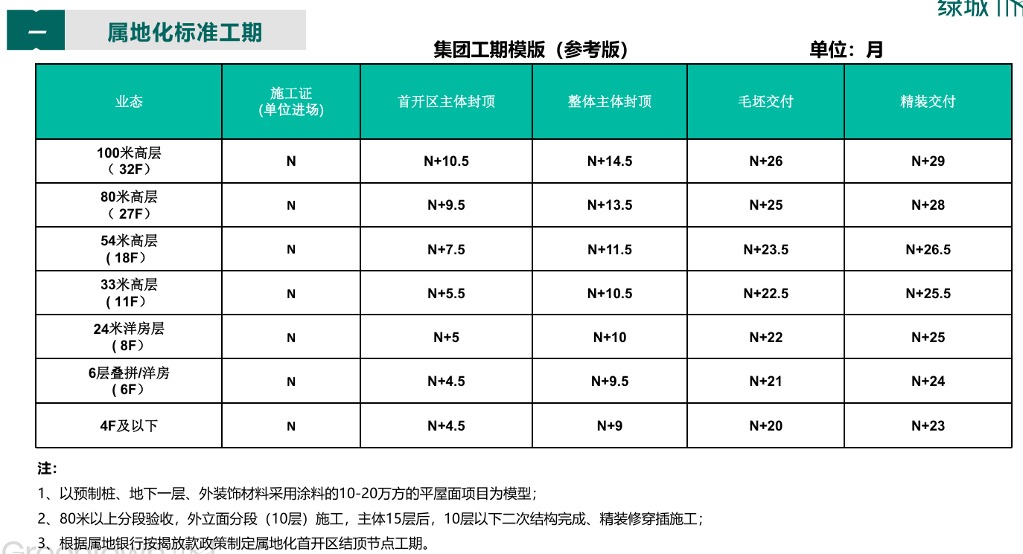

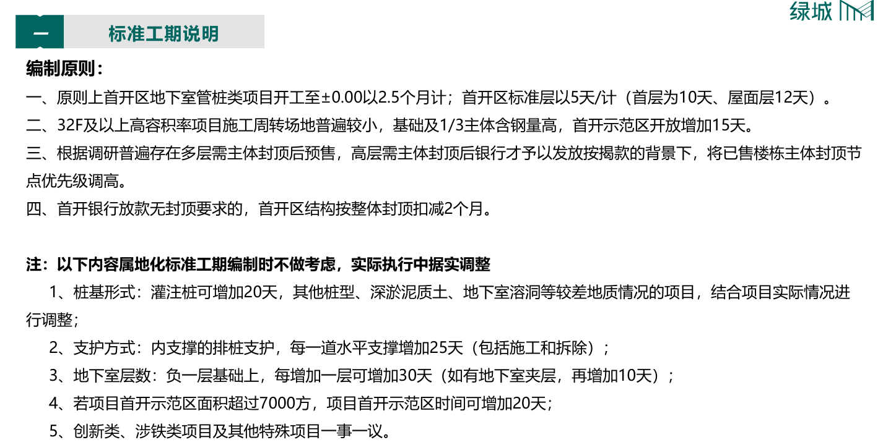

容积率 | 地下室层数 | 桩基形式 | 有无开发贷 | 水平支撑层数 | 首开示范区面积 | 地上最高层数 | 有无架空层 | 交付形式 | 有无户内改造 | 外立面形式
小于2.5 | 1 | 管桩 | 有 | 0 | 小于7000㎡ |  | 有 | 毛坯 | 有 | 保温涂料
大于2.5 | 2 | 灌注桩 | 无 | 1 | 大于7000㎡ |  | 无 | 精装 | 无 | 保温涂料+铝板
 |  |  |  | 2
 |  |  |  | 3

